화면설계
템플릿 디자인 화면 캡쳐로 대체

NavBar

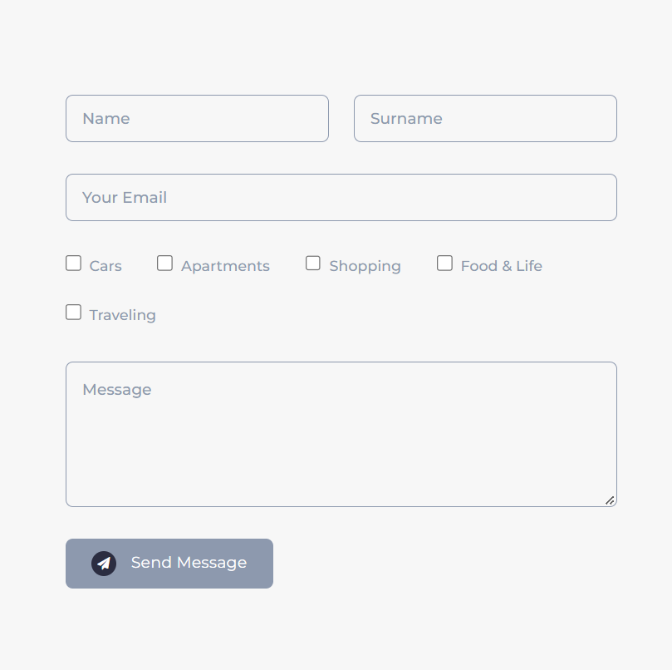
Login | 원래는 다른 목적을 위해 있던거지만 변형해서 사용할 예정

회원가입 | 원래는 다른 목적을 위해 있던거지만 변형해서 사용할 예정

검색

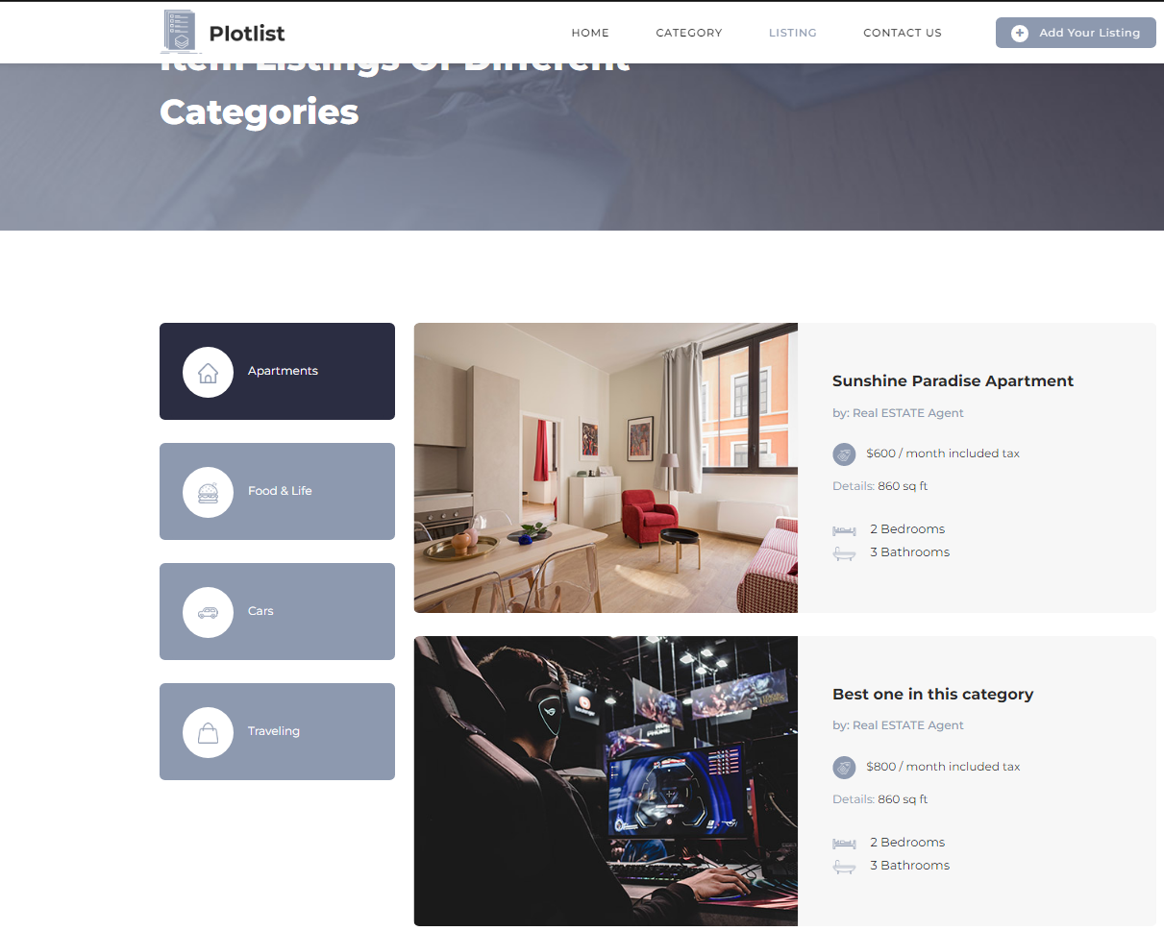

지역별검색

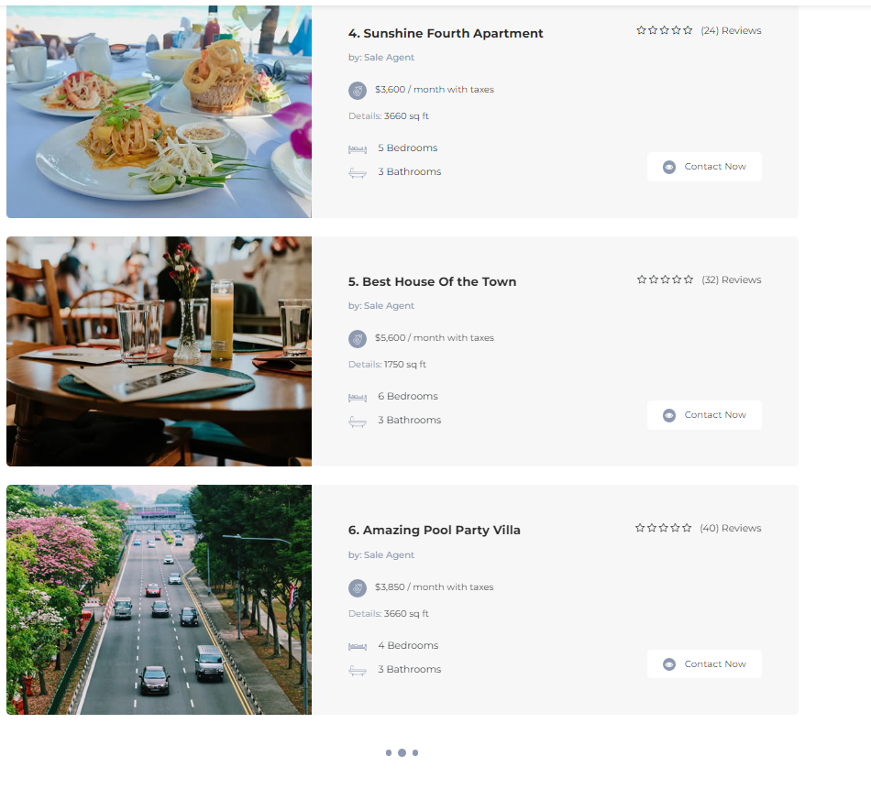

상세정보

테이블설계
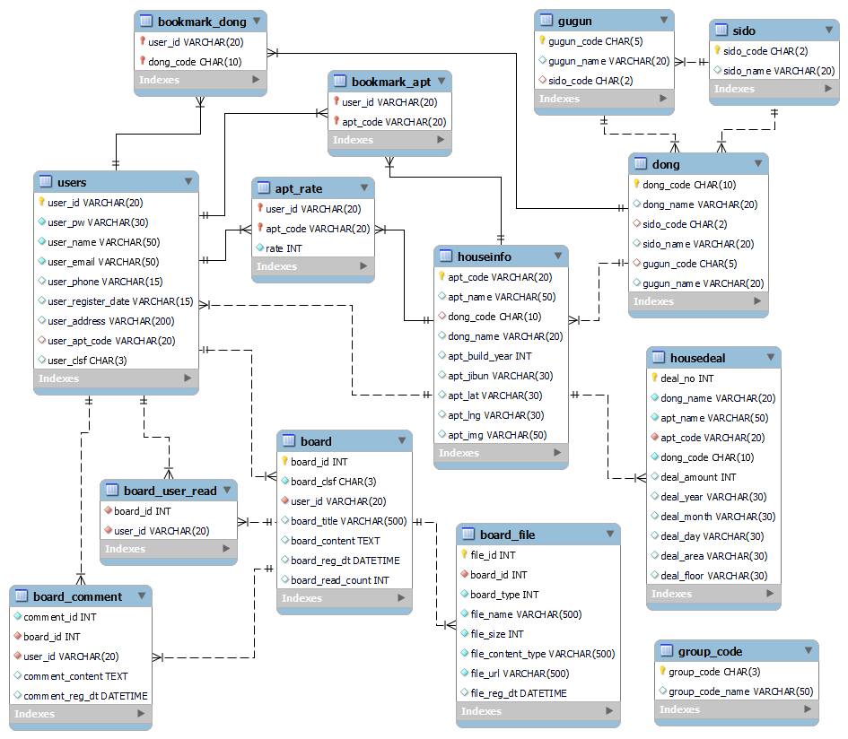
ERD 화면 캡쳐로 대체

Vue Router 설계
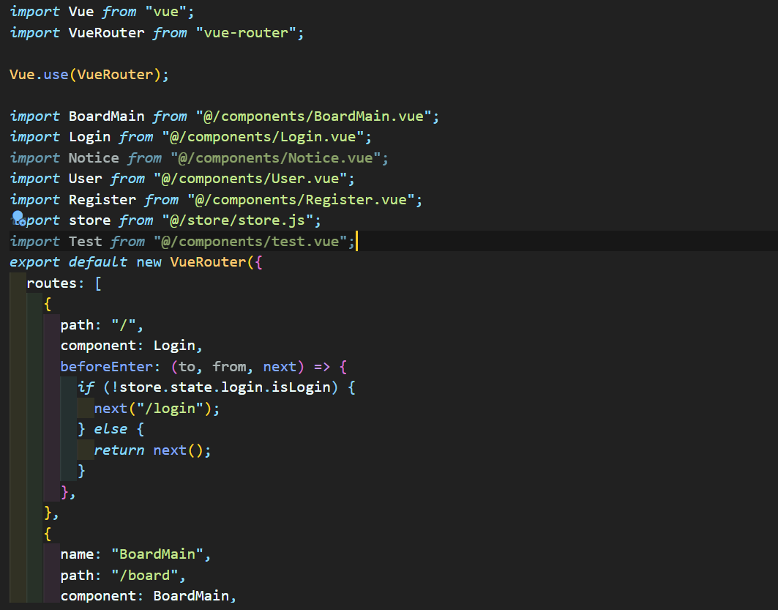
VS Code js 화면 캡쳐로 대체

Vue Store 설계
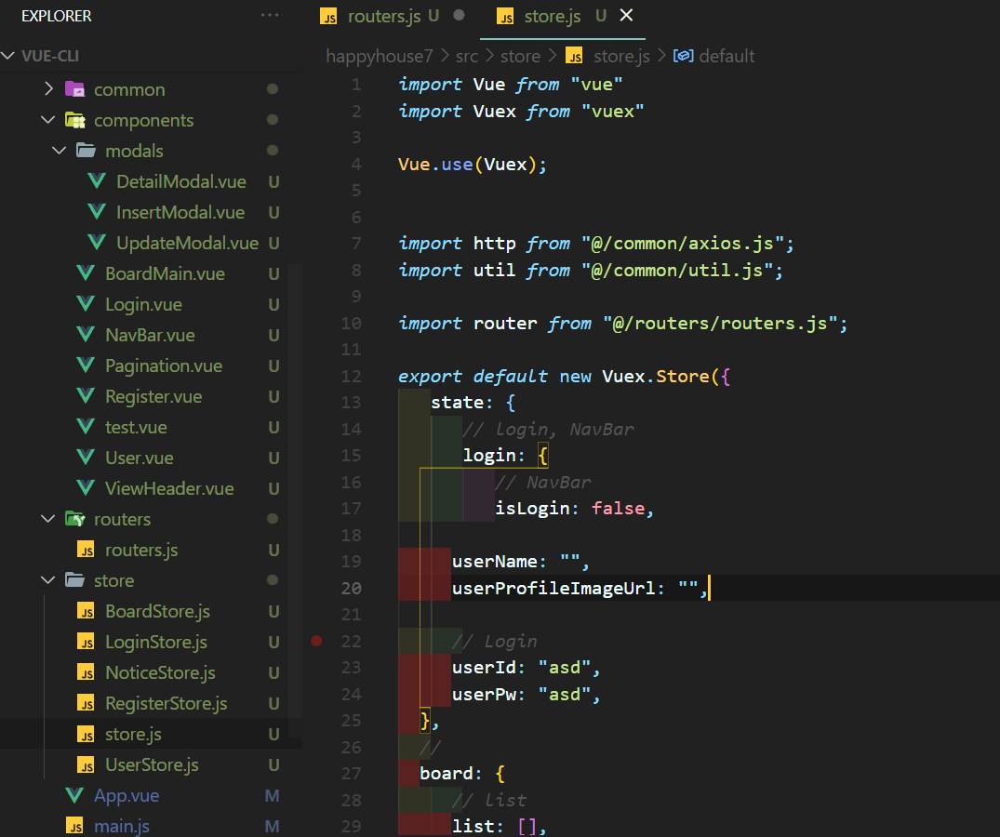
VS Code js 화면 캡쳐로 대체

 | 영역에 따라 스토어를 나눌 예정입니다.

